Hoja 1
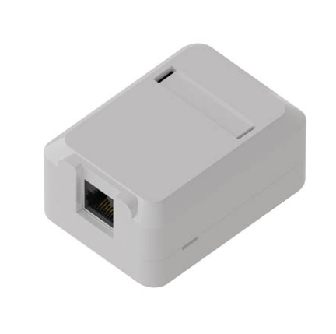
COMPUTADORAS |  |  | IMPRESORAS |  | IMPRESORAS 3D |  | PLOTTER |  | TELEFONO IP |  | CAMARAS |  | ROSETAS
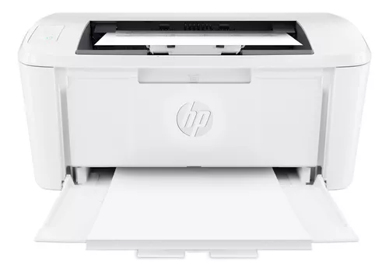
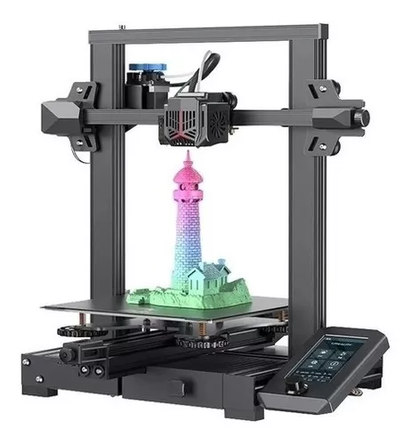
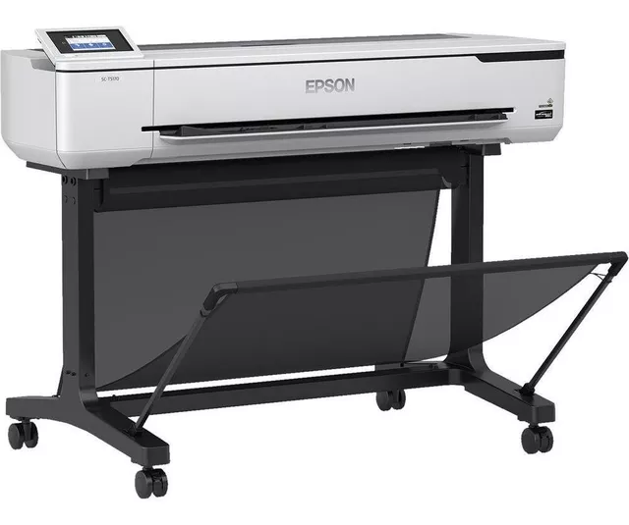
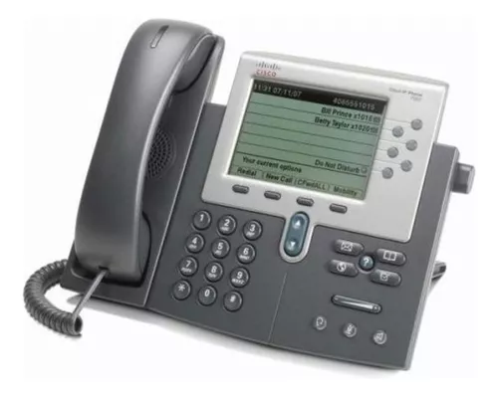
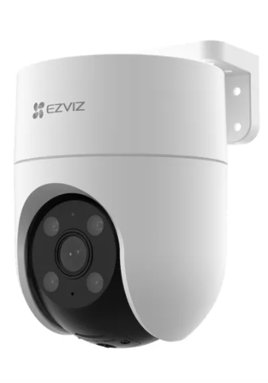
Mouse

 |  |  |  |  |  |  |  |  |  |  | Cantidad de unidades: | 84 | Cantidad de unidades: |  | 1798
Cantidad de unidades: | 764 |  | Cantidad de unidades: | 261 | Cantidad de unidades: | 5 | Cantidad de unidades: | 4 | Cantidad de unidades: | 764 | Precio C/U: | $73,000.00 | Precio C/U: |  | $2,000.00
Precio C/U: | $15,580.00 |  | Precio C/U: | $250,409 | Precio C/U: | $580,600 | Precio C/U: | $6,000,000 | Precio C/U: | $68,744 | Costo total: | 6,132,000 | Costo total: |  | 6,132,000
Costo total: | $11,903,120.00 |  | Costo total: | $65,356,749 | Costo total: | $2,903,000 | Costo total: | $24,000,000 | Costo total: | $52,520,416

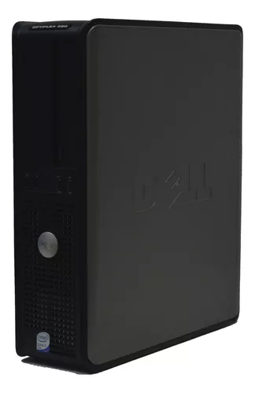
Mouse |  |  |  |  |  |  |  |  |  |  |  |  | Total: | $376,161,521

Cantidad de unidades: | 764
Precio C/U: | $190,000.00
Costo total: | $145,160,000.00

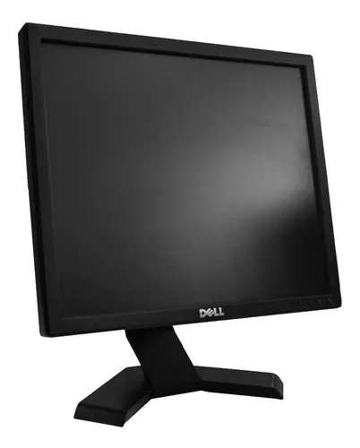
Mouse

Cantidad de unidades: | 764
Precio C/U: | $58,650.00
Costo total: | $44,808,600.00

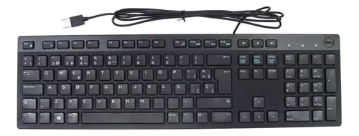
Mouse

Cantidad de unidades: | 764
Precio C/U: | $30,599.00
Costo total: | $23,377,636.00

Precio por computadora: |  | $294,829.00
Precio total de las computadoras: |  | $225,249,356.00

